athrill起動方法
目次!A1
 | ６．athrill起動方法
 |  | athrillにバイナリファイル(ELF形式)を渡して起動する．
 |  | athrillが起動すると，ELFファイルのローディングメッセージ出力後，プログラムカウンタのアドレス0x0番地で停止し，コマンド入力待ちとなる．
 |  | コマンド上で，continueコマンド(c)を実行すると，バイナリファイル内のプログラムに処理が移る．

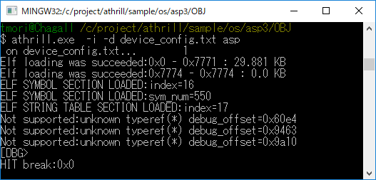

 |  | ※オプション説明
 |  | ※ -i ：インタラクションモード(デバッグするためのオプション)
 |  | ※ -d ：デバイスコンフィグファイル(athrillのカスタマイズ情報を指定する)

付録
目次!A1
 | ８．付録
 |  | ８．１ athrill構成

CPUエミュレータ
デバッガ
CPU
端末
---------------------------------------
@DBG>b 0x100
setted break point:0x100
：

バイナリファイル
0012060 0000 0000 001f 0000 0001 0000 0006 0000
0012100 0000 0000 0034 0000 0194 0000 0000 0000
0012120 0000 0000 0004 0000 0000 0000 001b 0000
0012140 0009 0000 0000 0000 0000 0000 1b60 0000
0012160 00c8 0000 0014 0000 0001 0000 0004 0000
0012200 0008 0000 0025 0000 0001 0000 0003 0000
0012220 0000 0000 01c8 0000 0000 0000 0000 0000

ロード
メモリバス

内蔵メモリ
(ROM)
内蔵メモリ
(RAM)
周辺デバイス

INTC
ADC

CAN
Timer

Serial

 |  |  | ８．２ athrill設計方針
 |  |  | athrillがサポートするターゲットはV850ES/FK3であるが，将来的な拡張を考慮して，１ターゲットに限定した作りにはするべきではない．
 |  |  | そのため，athrillの基本的な設計方針を以下のように定義した．
 |  |  | 設計方針 |  | 内容
 |  |  | 静的構造 |  | 基本的なCPUアーキテクチャをそのままソフトウェア構造に落とし込み，直感的にわかりやすい機能配置を行う(下図)．
 |  |  | 動的構造 |  | デバッグを容易にするため，CPUエミュレータの実行シーケンスは，Main処理が各機能実行部を順番にトリガする構造とする．
 |  |  | 拡張性 |  | 将来的にV850以外のCPUにも対応できるように，ターゲット依存層と非依存層を分離した構造とする (V850は１インスタンスという想定)．
 |  |  | エミュレーション範囲 | CPU | 使用頻度が高いCPU命令を優先的に選定(命令一覧シート参照)．
 |  |  |  | デバイス | 組み込みソフトウェア開発で利用頻度が高いデバイスを選定(デバイス一覧シート参照)．

 |  |  | 機能名 |  |  | 役割
 |  |  | Main
 |  |  | Debugger
 |  |  | Cpu
 |  |  | Bus
 |  |  | Device
 |  |  |  | InterruptController
 |  |  |  | Peripheral
 |  |  |  | MemoryProtectionUnit
 |  |  | DeviceExternalOperation

